Лист 1
Прайс-лист
МИР ПРЯЖИ

В валюте: руб. (курс 1).
Цены указаны на 07.08.2020

№ | Номенклатура/ Характеристика номенклатуры | Описание | Изображение | Артикул | Цена | Ед. | Остаток | Ссылка на сайт
 | Набор ножниц для вышивания (Коты), 24шт. в пласт.боксе | Набор ножниц для вышивания (Коты), 24шт. в пласт.боксе | 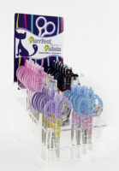 | B4816.1 | 3119.17 |  |  | Изображение
 | Набор ножниц для вышивания (Коты), 24шт. в пласт.боксе |  |  |  | 3119.17 | упак | 3 | Изображение
 | Ножницы "Hemline" 327 для шитья и хобби, нержавеющая сталь, 160 мм | Ножницы "Hemline" 327 для шитья и хобби, нержавеющая сталь, 160 мм |  | 327 | 174.23 |  |  | Изображение
 | Ножницы "Hemline" 327 для шитья и хобби, нержавеющая сталь, 160 мм |  |  |  | 174.23 | шт | 4 | Изображение
 | Ножницы "Hemline" 328 портновские, 210 мм | Ножницы "Hemline" 328 портновские, 210 мм |  | 328 | 244.51 |  |  | Изображение
 | Ножницы "Hemline" 328 портновские, 210 мм |  |  |  | 244.51 | шт | 1 | Изображение
 | Ножницы "Hemline" 353.F, складные | Ножницы "Hemline" 353.F, складные |  | 353.F | 52.03 |  |  | Изображение
 | Ножницы "Hemline" 353.F, складные |  |  |  | 52.03 | шт | 1 | Изображение
 | Ножницы "Hemline" 365 портновcкие с мягкой ручкой, 203 мм | Ножницы "Hemline" 365 портновcкие с мягкой ручкой, 203 мм |  | 365 | 388.41 |  |  | Изображение
 | Ножницы "Hemline" 365 портновcкие с мягкой ручкой, 203 мм |  |  |  | 388.41 | шт | 5 | Изображение
 | Ножницы "Hemline" 368 для хобби с мягкими ручками, 127 мм | Ножницы "Hemline" 368 для хобби с мягкими ручками, 127 мм | 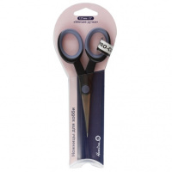 | 368 | 249.18 |  |  | Изображение
 | Ножницы "Hemline" 368 для хобби с мягкими ручками, 127 мм |  |  |  | 249.18 | шт | 4 | Изображение
 | Ножницы для машинной вышивки, нержавеющая сталь, 150мм | Ножницы для машинной вышивки, нержавеющая сталь, 150мм |  | 357 | 321.97 |  |  | Изображение
 | Ножницы для машинной вышивки, нержавеющая сталь, 150мм |  |  |  | 321.97 | шт | 12 | Изображение
 | Ножницы для обрезания нитей, 120мм | Ножницы для обрезания нитей, 120мм |  | 332 | 643.41 |  |  | Изображение
 | Ножницы для обрезания нитей, 120мм |  |  |  | 643.41 | шт | 5 | Изображение
 | Ножницы портновские 210 мм | Ножницы портновские 210 мм |  | 325 | 580.68 |  |  | Изображение
 | Ножницы портновские 210 мм |  |  |  | 580.68 | шт | 1 | Изображение
 | Ножницы портновские с микрозубьями, 22,5 см | Ножницы портновские с микрозубьями, 22,5 см | 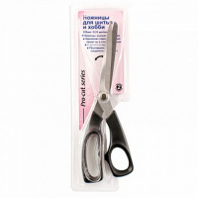 | 362.ТМ | 353.05 |  |  | Изображение
 | Ножницы портновские с микрозубьями, 22,5 см |  |  |  | 353.05 | шт | 4 | Изображение
 | Ножницы портновские с микрозубьями, 23,5 см | Ножницы портновские с микрозубьями, 23,5 см | 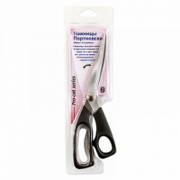 | 360.TM | 389.44 |  |  | Изображение
 | Ножницы портновские с микрозубьями, 23,5 см |  |  |  | 389.44 | шт | 4 | Изображение

